記入例
注意！！
自動処理しますので，セルの結合やセルの移動などを行わないようにしてください。
組み合わせ 番号 |  | チーム名 |  | 宮崎北Ａ |  |  | 男子 |  | ←男子か女子かを選択
コ ー チ |  |  | 宮崎 健 |  |  | 地区 | 宮崎北
アシスタントコーチ |  |  | 日向 日南子 |  |  | アシスタントコーチ | 都 城児
マネージャー |  |  | 高西 延男 |  |  | スコアラー | 西 都
濃 | 淡 | 選手氏名 |  | 学年 | 身長(㎝) | チーム名 |  | 在籍小学校名
4 | 4 | 四 番 太 郎 |  | 6 | 151 | 宮崎東 |  | 東
5 | 5 | 五 番 太 郎 |  | 6 | 152 | 宮崎西 |  | 西
6 | 6 | 六 番 太 郎 |  | 6 | 153 | 宮崎南 |  | 南
7 | 7 | 七 番 太 郎 |  | 6 | 154 | 宮崎南 |  | 南
8 | 8 | 八 番 太 郎 |  | 6 | 155 | 宮崎北 |  | 北
9 | 9 | 九 番 太 郎 |  | 5 | 150 | 宮崎北 |  | 北
10 | 10 | 十 番 太 郎 |  | 4 | 150 | 宮崎東 |  | 東
11 | 11 | 十一番 太 郎 |  | 6 | 140 | 宮崎南 |  | 南
チーム紹介
チーム紹介
チーム紹介
12 | 12 | 十二番 太 郎 |  | 6 | 141 | 宮崎南 |  | 南
13 | 13 | 十三番 太 郎 |  | 5 | 142 | 宮崎東 |  | 東
14 | 14 | 十四番 太 郎 |  | 5 | 141 | 宮崎東 |  | 東
15 | 15 | 十五番 太 郎 |  | 5 | 140 | 宮崎東 |  | 東
16 | 16 | 十六番 太 郎 |  | 5 | 145 | 宮崎東 |  | 東
17 | 17 | 十七番 太 郎 |  | 5 | 146 | 宮崎南 |  | 南
18 | 18 | 十八番 太 郎 |  | 5 | 144 | 宮崎東 |  | 東
19 | 19 | 十九番 太 郎 |  | 5 | 145 | 宮崎南 |  | 南
20 | 20 | 二十番 太 郎 |  | 5 | 144 | 宮崎南 |  | 南
21 | 21 | 二十一番 太 郎 |  | 5 | 145 | 宮崎南 |  | 南
22 | 22 | 二十二番 太 郎 |  | 5 | 146 | 宮崎東 |  | 東
23 | 23 | 二十三番 太 郎 |  | 5 | 147 | 宮崎西 |  | 西

 |  |  | 氏名 |  |  | ライセンスＩＤ
コーチ |  |  | 宮崎 健 |  |  | 501234567
アシスタントコーチ |  |  | 日向 日南子 |  |  | 598765432
アシスタントコーチ |  |  | 都 城児 |  |  | 555555555

帯同審判員名 |  |  | 宮崎 健 |  |  | ＪＢＡ－Ｂ級
帯同コミッショナー名 |  |  | 日向 日南子

出場登録書
注意！！
自動処理しますので，セルの結合やセルの移動などを行わないようにしてください。
組み合わせ 番号 |  | チーム名 |  |  |  |  |  | ←男子か女子かを選択
コ ー チ |  |  |  |  |  | 地区
アシスタントコーチ |  |  |  |  |  | アシスタントコーチ
マネージャー |  |  |  |  |  | スコアラー
濃 | 淡 | 選手氏名 |  | 学年 | 身長(㎝) | チーム名 | 在籍小学校名
4 | 4
5 | 5
6 | 6
7 | 7
8 | 8
9 | 9
10 | 10
11 | 11
チーム紹介
チーム紹介
12 | 12
13 | 13
14 | 14
15 | 15
16 | 16
17 | 17
18 | 18
19 | 19

 |  |  | 氏名 |  |  | ライセンスＩＤ
コーチ
アシスタントコーチ
アシスタントコーチ

帯同審判員名
帯同コミッショナー名

帯同審判とコミッショナーを各1名確保して下さい。
大会冊子は作成しません。
※全チーム分まとまったデータを，登録書を送信して下さったメールアドレスに送りますので
各チームで必要な部分を，プリントアウトしてお使い下さい。
記入が終わったら、完了ボタンを押すと、デスクトップにチーム名のファイルができますので、それを
メールに添付して送信して下さい。 |  |  |  | ※組み合わせ抽選前に送信する場合は、組み合わせ番号は無記入で構いません。
締切は12月23日（金）必着とします。

送信先： |  | area@minibas.org
件名： |  | 地区対抗戦メンバー表（チーム名： 男女： ）
 | （例） | 地区対抗戦メンバー表（宮崎男子）
ファイル名： |  | 地区対抗戦メンバー表（チーム名： 男女： ）.xls
 | （例） | 地区対抗戦メンバー表（宮崎Ａ男子）.xls

マクロを有効にする方法
このシートの内容は、以下のURLからの転載です。
http://www.geocities.jp/excelgame/contents/

マクロを有効にする方法

ソフトを使うにはマクロを有効にする必要があります。マクロを有効にできない場合は次の手順で有効にしてください。

Excel97～Excel2003の場合
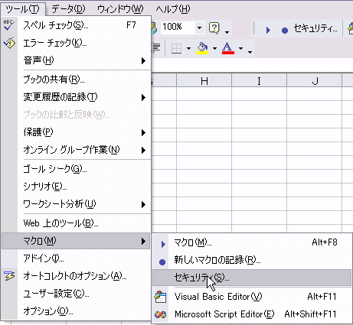

ツール(T)→マクロ(M)→セキュリティ(S)をクリックしてください。

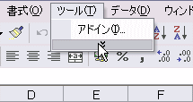

*マクロ(M)が表示されない場合は
をクリックすると表示されます。

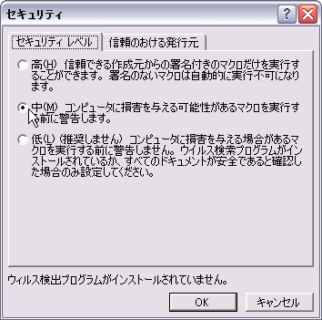

セキュリティを中(M)または低(L)に設定して、ファイルをいったん閉じて、再度ファイルを立ち上げなおしてください。

*当サイトのソフトに関してはマクロウィルスの心配はありません。 ただし、他のファイルがウィルスに感染している可能性があるので、 セキュリティを中(M)に設定することをおすすめします。

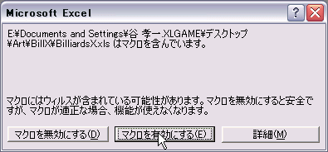

設定を低(L)にした場合は、立ち上げなおすだけでマクロが有効になります。設定を中(M)にした場合は上のダイアログが出ますので｢マクロを有効にする(E)｣を選択してください｡

Excel2007の場合
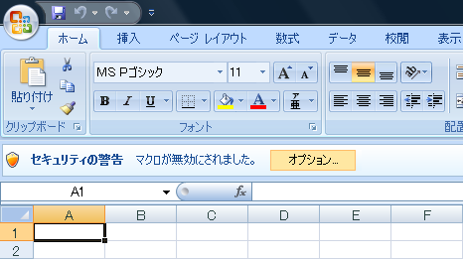

セキュリティの警告の右にあるオプションをクリックします。

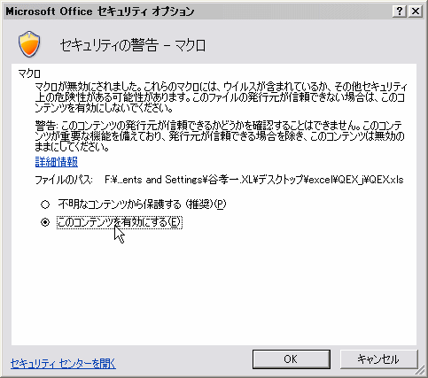

セキュリティ オプション画面で、このコンテンツを有効にするをクリックして、OKをクリックします。

